PliegoRural_Postpago
 |  |  |  |  | 0-30 | 31-100
 |  |  |  |  | 77.50% | 23.25 | RM198-2015 |  | IPM | TC
 |  |  |  |  |  |  | MEM-DM | Base | 127.90781 | 3.701
Tarifa Eléctrica Rural para Sistemas Fotovoltaicos |  |  |  |  |  |  | 1.0323 | 04-May-2025 | 130.729633 | 3.678 | <==Ultimo AJ remitido cuando varie VAD
(No incluye IGV) |  |  |  |  |  |  |  | Factor | 1.0221 | 0.9938
Vigente a partir del 04/May/2025
 |  |  |  | Cargo Fijo Equivalente por Energía Promedio (ctm.S/./kW.h)
Inversiones | Región | Tipo de Módulo | Energía Promedio Mensual Disponible (kW.h) | Sin FOSE | Con FOSE |  | CFEEPo | FA |  | Resolución OSINERGMIN N° 154-2022
100% Estado | Costa | BT8-070 | 7.75 | 484.96 | 96.98 |  | 479.21 | 1.012 |  | 0.6434 | 0.3566
 |  | BT8-100 | 10.36 | 411.98 | 82.38 |  | 407.09 | 1.012 |  | 0.6434 | 0.3566
 |  | BT8-160 | 16.92 | 300.18 | 60.03 |  | 297.86 | 1.0078 |  | 0.4949 | 0.5051
 |  | BT8-240 | 25.37 | 251.41 | 50.27 |  | 249.46 | 1.0078 |  | 0.4949 | 0.5051
 |  | BT8-320 | 33.83 | 243.15 | 70.65 |  | 241.27 | 1.0078 |  | 0.4949 | 0.5051
 | Sierra | BT8-070 | 8.06 | 481.15 | 96.21 |  | 475.44 | 1.012 |  | 0.6434 | 0.3566
 |  | BT8-100 | 10.77 | 407.89 | 81.56 |  | 403.05 | 1.012 |  | 0.6434 | 0.3566 | Tipo de Módulo | A | B | Total
 |  | BT8-160 | 17.59 | 296.21 | 59.23 |  | 293.92 | 1.0078 |  | 0.4949 | 0.5051 | BT8-070/BT8-100 | 0.6434 | 0.3566 | 1.0000
 |  | BT8-240 | 26.39 | 246.79 | 49.35 |  | 244.88 | 1.0078 |  | 0.4949 | 0.5051 | BT8-160/BT8-240/BT8-320 | 0.4949 | 0.5051 | 1.0000
 |  | BT8-320 | 35.18 | 237.63 | 75.51 |  | 235.79 | 1.0078 |  | 0.4949 | 0.5051
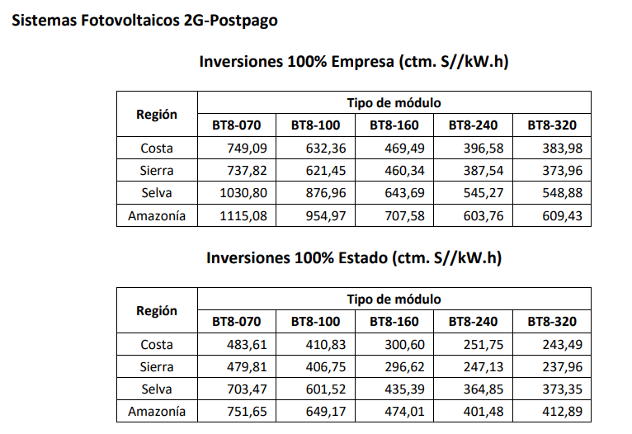
 | Selva | BT8-070 | 6.46 | 705.43 | 141.06 |  | 697.07 | 1.012 |  | 0.6434 | 0.3566
 |  | BT8-100 | 8.63 | 603.20 | 120.62 |  | 596.05 | 1.012 |  | 0.6434 | 0.3566
 |  | BT8-160 | 14.09 | 434.80 | 86.95 |  | 431.43 | 1.0078 |  | 0.4949 | 0.5051
 |  | BT8-240 | 21.13 | 364.35 | 72.86 |  | 361.53 | 1.0078 |  | 0.4949 | 0.5051
 |  | BT8-320 | 28.17 | 372.84 | 74.56 |  | 369.95 | 1.0078 |  | 0.4949 | 0.5051
 | Amazonía (1) | BT8-070 | 6.46 | 753.75 | 150.73 |  | 744.81 | 1.012 |  | 0.6434 | 0.3566
 |  | BT8-100 | 8.63 | 650.98 | 130.17 |  | 643.26 | 1.012 |  | 0.6434 | 0.3566
 |  | BT8-160 | 14.09 | 473.36 | 94.66 |  | 469.70 | 1.0078 |  | 0.4949 | 0.5051
 |  | BT8-240 | 21.13 | 400.93 | 80.17 |  | 397.83 | 1.0078 |  | 0.4949 | 0.5051
 |  | BT8-320 | 28.17 | 412.32 | 82.45 |  | 409.13 | 1.0078 |  | 0.4949 | 0.5051
100% Empresa | Costa | BT8-070 | 7.75 | 751.18 | 150.21 |  | 742.27 | 1.012 |  | 0.6434 | 0.3566
 |  | BT8-100 | 10.36 | 634.13 | 126.81 |  | 626.61 | 1.012 |  | 0.6434 | 0.3566
 |  | BT8-160 | 16.92 | 468.85 | 93.75 |  | 465.22 | 1.0078 |  | 0.4949 | 0.5051
 |  | BT8-240 | 25.37 | 396.04 | 79.20 |  | 392.97 | 1.0078 |  | 0.4949 | 0.5051
 |  | BT8-320 | 33.83 | 383.46 | 111.41 |  | 380.49 | 1.0078 |  | 0.4949 | 0.5051
 | Sierra | BT8-070 | 8.06 | 739.88 | 147.95 |  | 731.11 | 1.012 |  | 0.6434 | 0.3566
 |  | BT8-100 | 10.77 | 623.18 | 124.62 |  | 615.79 | 1.012 |  | 0.6434 | 0.3566 | SIN COVID: |  |  |  |  |  |  |  | CON COVID:
 |  | BT8-160 | 17.59 | 459.71 | 91.93 |  | 456.15 | 1.0078 |  | 0.4949 | 0.5051
 |  | BT8-240 | 26.39 | 387.01 | 77.39 |  | 384.01 | 1.0078 |  | 0.4949 | 0.5051 | Inversiones 100% Empresa |  |  |  |  |  |  |  | Inversiones 100% Empresa
 |  | BT8-320 | 35.18 | 373.45 | 118.67 |  | 370.56 | 1.0078 |  | 0.4949 | 0.5051 | Cargo Fijo Equivalente por Energía Promedio (ctm. S/./kW.h) |  |  |  |  |  | Factor Covid-19 | 0.9909 | Cargo Fijo Equivalente por Energía Promedio (ctm. S/./kW.h)
 | Selva | BT8-070 | 6.46 | 1,033.68 | 206.70 |  | 1,021.42 | 1.012 |  | 0.6434 | 0.3566
 |  | BT8-100 | 8.63 | 879.41 | 175.85 |  | 868.98 | 1.012 |  | 0.6434 | 0.3566 | Región | Tipo Módulo |  |  |  |  |  |  | Región | Tipo Módulo
 |  | BT8-160 | 14.09 | 642.81 | 128.54 |  | 637.83 | 1.0078 |  | 0.4949 | 0.5051 |  | BT8-070 | BT8-100 | BT8-160 | BT8-240 | BT8-320 |  |  |  | BT8-070 | BT8-100 | BT8-160 | BT8-240 | BT8-320
 |  | BT8-240 | 21.13 | 544.52 | 108.89 |  | 540.31 | 1.0078 |  | 0.4949 | 0.5051 | Costa | 742.27 | 626.61 | 465.22 | 392.97 | 380.49 |  |  | Costa | 749.09 | 632.36 | 469.49 | 396.58 | 383.98
 |  | BT8-320 | 28.17 | 548.13 | 109.61 |  | 543.89 | 1.0078 |  | 0.4949 | 0.5051 | Sierra | 731.11 | 615.79 | 456.15 | 384.01 | 370.56 |  |  | Sierra | 737.82 | 621.45 | 460.34 | 387.54 | 373.96
 | Amazonía (1) | BT8-070 | 6.46 | 1,118.19 | 223.60 |  | 1,104.93 | 1.012 |  | 0.6434 | 0.3566 | Selva | 1,021.42 | 868.98 | 637.83 | 540.31 | 543.89 |  |  | Selva | 1,030.80 | 876.96 | 643.69 | 545.27 | 548.88
 |  | BT8-100 | 8.63 | 957.64 | 191.50 |  | 946.28 | 1.012 |  | 0.6434 | 0.3566 | Amazonía (1) | 1,104.93 | 946.28 | 701.14 | 598.27 | 603.88 |  |  | Amazonía (1) | 1,115.08 | 954.97 | 707.58 | 603.76 | 609.43
 |  | BT8-160 | 14.09 | 706.61 | 141.30 |  | 701.14 | 1.0078 |  | 0.4949 | 0.5051 | (1) Aplicable a las Zonas de la Amazonía bajo el ámbito de la Ley N° 27037, Ley de Promoción de la Inversión en la Amazonía. |  |  |  |  |  |  |  | (1) Aplicable a las Zonas de la Amazonía bajo el ámbito de la Ley N° 27037, Ley de Promoción de la Inversión en la Amazonía.
 |  | BT8-240 | 21.13 | 602.94 | 120.57 |  | 598.27 | 1.0078 |  | 0.4949 | 0.5051
 |  | BT8-320 | 28.17 | 608.59 | 121.70 |  | 603.88 | 1.0078 |  | 0.4949 | 0.5051 | Inversiones 100% Estado |  |  |  |  |  |  |  | Inversiones 100% Estado
(1) Aplicable en zonas de la amazonía bajo el ámbito de la Ley N° 27037 |  |  |  |  |  |  |  |  |  |  |  | Cargo Fijo Equivalente por Energía Promedio (ctm. S/./kW.h) |  |  |  |  |  |  |  | Cargo Fijo Equivalente por Energía Promedio (ctm. S/./kW.h)

Cargos de Corte y Reconexión - S/. |  |  |  |  |  |  |  |  |  |  |  | Región | Tipo Módulo |  |  |  |  |  |  | Región | Tipo Módulo
(No incluye IGV) |  |  |  |  |  |  | Cargos de Corte y Reconexión - S/. Iniciales |  |  |  |  |  | BT8-070 | BT8-100 | BT8-160 | BT8-240 | BT8-320 |  |  |  | BT8-070 | BT8-100 | BT8-160 | BT8-240 | BT8-320
Vigente a partir del 04/May/2025 |  |  |  |  |  |  | Fijado por Resolución 154-2022-OS/CD |  |  |  |  | Costa | 479.21 | 407.09 | 297.86 | 249.46 | 241.27 |  |  | Costa | 483.61 | 410.83 | 300.60 | 251.75 | 243.49
Cargo | Costa | Sierra | Selva | Amazonía (1) |  |  | Cargo | Costa | Sierra | Selva | Amazonía (1) | Sierra | 475.44 | 403.05 | 293.92 | 244.88 | 235.79 |  |  | Sierra | 479.81 | 406.75 | 296.62 | 247.13 | 237.96
Corte | 5.49 | 8.32 | 13.70 | 13.70 |  |  | Corte | 5.37 | 8.14 | 13.40 | 13.40 | Selva | 697.07 | 596.05 | 431.43 | 361.53 | 369.95 |  |  | Selva | 703.47 | 601.52 | 435.39 | 364.85 | 373.35
Reconexión | 8.17 | 10.40 | 17.63 | 17.63 |  |  | Reconexión | 7.99 | 10.18 | 17.25 | 17.25 | Amazonía (1) | 744.81 | 643.26 | 469.70 | 397.83 | 409.13 |  |  | Amazonía (1) | 751.65 | 649.17 | 474.01 | 401.48 | 412.89
(1) Aplicable en zonas de la amazonía bajo el ámbito de la Ley N° 27037 |  |  |  |  |  |  | (1) Aplicable a las Zonas de la Amazonía bajo el ámbito de la Ley N° 27037, Ley de Promoción de la Inversión en la Amazonía. |  |  |  |  | (1) Aplicable a las Zonas de la Amazonía bajo el ámbito de la Ley N° 27037, Ley de Promoción de la Inversión en la Amazonía. |  |  |  |  |  |  |  | (1) Aplicable a las Zonas de la Amazonía bajo el ámbito de la Ley N° 27037, Ley de Promoción de la Inversión en la Amazonía.

 |  |  |  |  |  |  |  |  |  |  |  | Energía Promedio Mensual Disponible (kW.h/mes)

 |  |  |  |  |  |  |  |  |  |  |  | Región | Tipo Módulo
 |  |  |  |  |  |  |  |  |  |  |  |  | BT8-070 | BT8-100 | BT8-160 | BT8-240 | BT8-320
 |  |  |  |  |  |  |  |  |  |  |  | Costa | 7.75 | 10.36 | 16.92 | 25.37 | 33.83
 |  |  |  |  |  |  |  |  |  |  |  | Sierra | 8.06 | 10.77 | 17.59 | 26.39 | 35.18
 |  |  |  |  |  |  |  |  |  |  |  | Selva y Amazonía | 6.46 | 8.63 | 14.09 | 21.13 | 28.17

PliegoRural_Prepago
 |  |  |  |  | 0-30 | 31-100
 |  |  |  |  | 77.50% | 23.25 | RM198-2015 |  | IPM | TC
 |  |  |  |  |  |  | MEM-DM | Base | 127.90781 | 3.701
Tarifa Eléctrica Rural para Sistemas Fotovoltaicos_Sistema Prepago |  |  |  |  |  |  | 1.0323 | 04-May-2025 | 130.729633 | 3.678 | <==Ultimo AJ remitido cuando varie VAD y enlazado a Postpago
(No incluye IGV) |  |  |  |  |  |  |  | Factor | 1.0221 | 0.9938
Vigente a partir del 04/May/2025
 |  |  |  | Cargo Fijo Equivalente por Energía Promedio (ctm.S/./kW.h)
Inversiones | Región | Tipo de Módulo | Energía Promedio Mensual Disponible (kW.h) | Sin FOSE | Con FOSE |  | CFEEPo | FA |  | Resolución OSINERGMIN N° 154-2022
100% Estado | Costa | BT8-050-PRE | 5.54 | 673.70 | 134.72 |  | 665.71 | 1.012 |  | 0.6434 | 0.3566 | Tipo de Módulo | A | B | Total
 |  | BT8-120-PRE | 12.43 | 332.40 | 66.47 |  | 329.83 | 1.0078 |  | 0.4949 | 0.5051 | BT8-070/BT8-100 | 0.6434 | 0.3566 | 1.0000
 |  | BT8-240-PRE | 25.37 | 210.47 | 42.09 |  | 208.84 | 1.0078 |  | 0.4949 | 0.5051 | BT8-160/BT8-240/BT8-320 | 0.4949 | 0.5051 | 1.0000
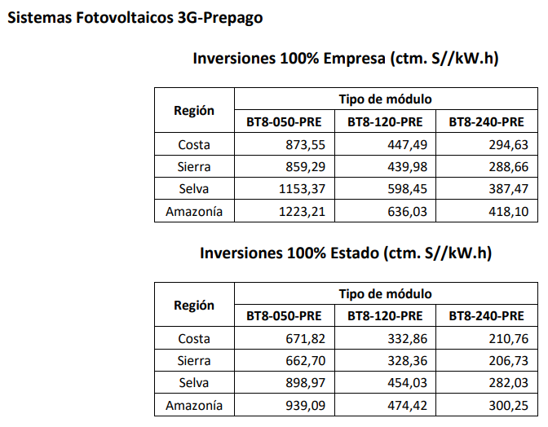
 | Sierra | BT8-050-PRE | 5.76 | 664.55 | 132.89 |  | 656.67 | 1.012 |  | 0.6434 | 0.3566
 |  | BT8-120-PRE | 12.93 | 327.91 | 65.57 |  | 325.37 | 1.0078 |  | 0.4949 | 0.5051
 |  | BT8-240-PRE | 26.39 | 206.45 | 41.28 |  | 204.85 | 1.0078 |  | 0.4949 | 0.5051
 | Selva | BT8-050-PRE | 4.61 | 901.48 | 180.27 |  | 890.79 | 1.012 |  | 0.6434 | 0.3566
 |  | BT8-120-PRE | 10.35 | 453.41 | 90.67 |  | 449.90 | 1.0078 |  | 0.4949 | 0.5051
 |  | BT8-240-PRE | 21.13 | 281.64 | 56.32 |  | 279.46 | 1.0078 |  | 0.4949 | 0.5051
 | Amazonía (1) | BT8-050-PRE | 4.61 | 941.71 | 188.31 |  | 930.54 | 1.012 |  | 0.6434 | 0.3566
 |  | BT8-120-PRE | 10.35 | 473.77 | 94.74 |  | 470.10 | 1.0078 |  | 0.4949 | 0.5051
 |  | BT8-240-PRE | 21.13 | 299.84 | 59.96 |  | 297.52 | 1.0078 |  | 0.4949 | 0.5051
100% Empresa | Costa | BT8-050-PRE | 5.54 | 875.99 | 175.17 |  | 865.60 | 1.012 |  | 0.6434 | 0.3566
 |  | BT8-120-PRE | 12.43 | 446.88 | 89.36 |  | 443.42 | 1.0078 |  | 0.4949 | 0.5051
 |  | BT8-240-PRE | 25.37 | 294.23 | 58.84 |  | 291.95 | 1.0078 |  | 0.4949 | 0.5051 | SIN COVID: |  |  |  |  |  | CON COVID:
 | Sierra | BT8-050-PRE | 5.76 | 861.69 | 172.31 |  | 851.47 | 1.012 |  | 0.6434 | 0.3566
 |  | BT8-120-PRE | 12.93 | 439.38 | 87.86 |  | 435.98 | 1.0078 |  | 0.4949 | 0.5051 | Inversiones 100% Empresa |  |  |  |  |  | Inversiones 100% Empresa
 |  | BT8-240-PRE | 26.39 | 288.26 | 57.64 |  | 286.03 | 1.0078 |  | 0.4949 | 0.5051 | Cargo Fijo Equivalente por Energía Promedio (ctm. S/./kW.h) |  |  |  | Factor Covid-19 | 0.9909 | Cargo Fijo Equivalente por Energía Promedio (ctm. S/./kW.h)
 | Selva | BT8-050-PRE | 4.61 | 1,156.58 | 231.28 |  | 1,142.87 | 1.012 |  | 0.6434 | 0.3566
 |  | BT8-120-PRE | 10.35 | 597.63 | 119.51 |  | 593.00 | 1.0078 |  | 0.4949 | 0.5051 | Región | Tipo Módulo |  |  |  |  | Región | Tipo Módulo
 |  | BT8-240-PRE | 21.13 | 386.93 | 77.37 |  | 383.94 | 1.0078 |  | 0.4949 | 0.5051 |  | BT8-050-PRE | BT8-120-PRE | BT8-240-PRE |  |  |  | BT8-050-PRE | BT8-120-PRE | BT8-240-PRE
 | Amazonía (1) | BT8-050-PRE | 4.61 | 1,226.62 | 245.28 |  | 1,212.08 | 1.012 |  | 0.6434 | 0.3566 | Costa | 865.60 | 443.42 | 291.95 |  |  | Costa | 873.55 | 447.49 | 294.63
 |  | BT8-120-PRE | 10.35 | 635.16 | 127.01 |  | 630.24 | 1.0078 |  | 0.4949 | 0.5051 | Sierra | 851.47 | 435.98 | 286.03 |  |  | Sierra | 859.29 | 439.98 | 288.66
 |  | BT8-240-PRE | 21.13 | 417.53 | 83.49 |  | 414.30 | 1.0078 |  | 0.4949 | 0.5051 | Selva | 1,142.87 | 593.00 | 383.94 |  |  | Selva | 1,153.37 | 598.45 | 387.47
(1) Aplicable en zonas de la amazonía bajo el ámbito de la Ley N° 27037 |  |  |  |  |  |  |  |  |  |  |  | Amazonía (1) | 1,212.08 | 630.24 | 414.30 |  |  | Amazonía (1) | 1,223.21 | 636.03 | 418.10
 |  |  |  |  |  |  |  |  |  |  |  | (1) Aplicable a las Zonas de la Amazonía bajo el ámbito de la Ley N° 27037, Ley de Promoción de la Inversión en la Amazonía. |  |  |  |  |  | (1) Aplicable a las Zonas de la Amazonía bajo el ámbito de la Ley N° 27037, Ley de Promoción de la Inversión en la Amazonía.

 |  |  |  |  |  |  |  |  |  |  |  | Inversiones 100% Estado |  |  |  |  |  | Inversiones 100% Estado
 |  |  |  |  |  |  |  |  |  |  |  | Cargo Fijo Equivalente por Energía Promedio (ctm. S/./kW.h) |  |  |  |  |  | Cargo Fijo Equivalente por Energía Promedio (ctm. S/./kW.h)

 |  |  |  |  |  |  |  |  |  |  |  | Región | Tipo Módulo |  |  |  |  | Región | Tipo Módulo
 |  |  |  |  |  |  |  |  |  |  |  |  | BT8-050-PRE | BT8-120-PRE | BT8-240-PRE |  |  |  | BT8-050-PRE | BT8-120-PRE | BT8-240-PRE
 |  |  |  |  |  |  |  |  |  |  |  | Costa | 665.71 | 329.83 | 208.84 |  |  | Costa | 671.82 | 332.86 | 210.76
 |  |  |  |  |  |  |  |  |  |  |  | Sierra | 656.67 | 325.37 | 204.85 |  |  | Sierra | 662.70 | 328.36 | 206.73
 |  |  |  |  |  |  |  |  |  |  |  | Selva | 890.79 | 449.90 | 279.46 |  |  | Selva | 898.97 | 454.03 | 282.03
 |  |  |  |  |  |  |  |  |  |  |  | Amazonía (1) | 930.54 | 470.10 | 297.52 |  |  | Amazonía (1) | 939.09 | 474.42 | 300.25
 |  |  |  |  |  |  |  |  |  |  |  | (1) Aplicable a las Zonas de la Amazonía bajo el ámbito de la Ley N° 27037, Ley de Promoción de la Inversión en la Amazonía. |  |  |  |  |  | (1) Aplicable a las Zonas de la Amazonía bajo el ámbito de la Ley N° 27037, Ley de Promoción de la Inversión en la Amazonía.

 |  |  |  |  |  |  |  |  |  |  |  | Energía Promedio Mensual Disponible (kW.h/mes)

 |  |  |  |  |  |  |  |  |  |  |  | Región | Tipo Módulo
 |  |  |  |  |  |  |  |  |  |  |  |  | BT8-050-PRE | BT8-120-PRE | BT8-240-PRE
 |  |  |  |  |  |  |  |  |  |  |  | Costa | 5.54 | 12.43 | 25.37
 |  |  |  |  |  |  |  |  |  |  |  | Sierra | 5.76 | 12.93 | 26.39
 |  |  |  |  |  |  |  |  |  |  |  | Selva y Amazonía | 4.61 | 10.35 | 21.13

